UI_Đăng nhập
 | Item Name | Description | Images (optional) | Status |  | Link
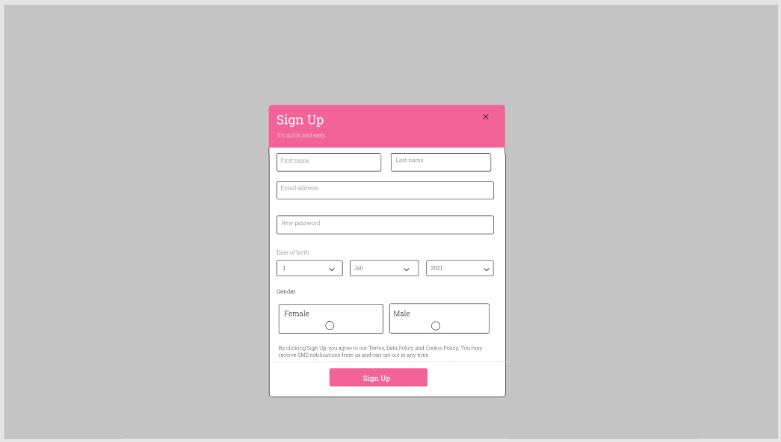 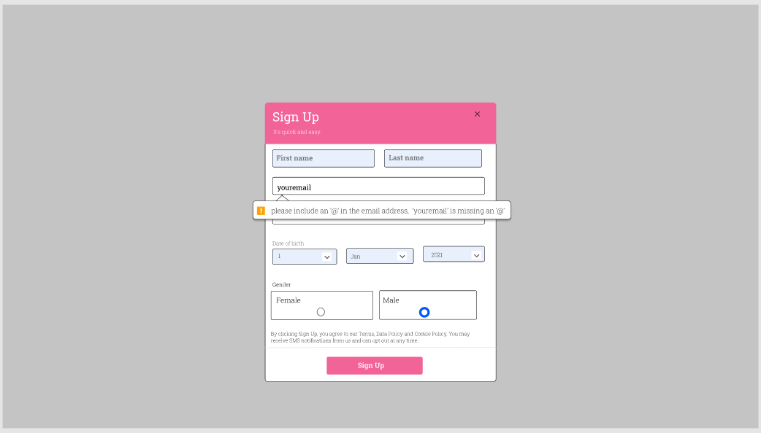 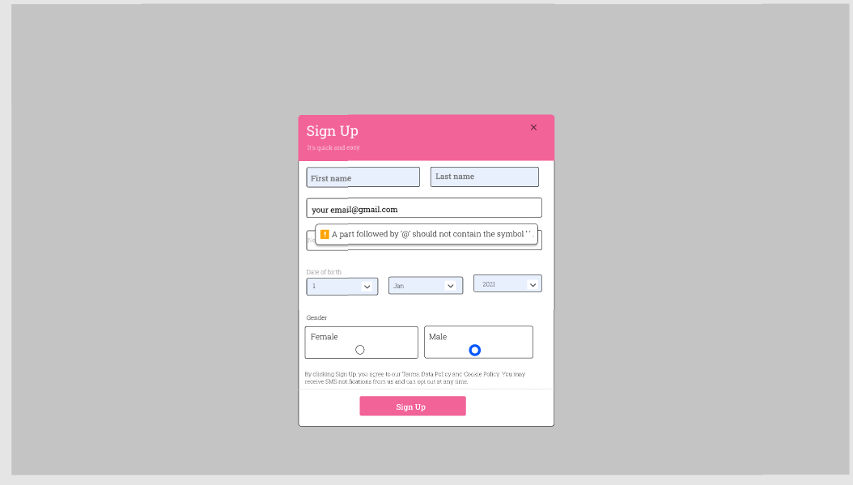 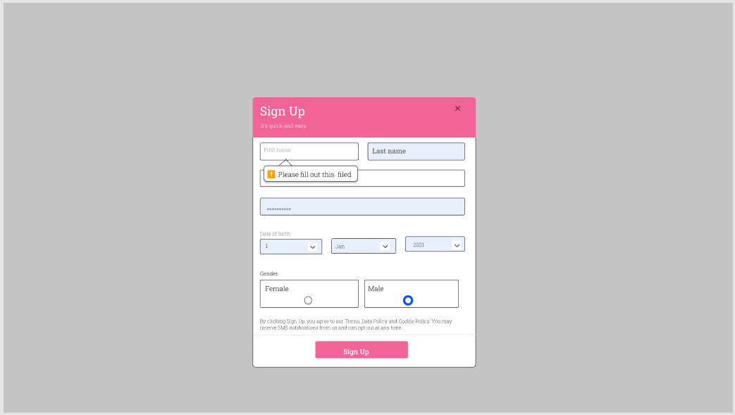 | Sign Up |  | https://www.figma.com/file/S2LpOGwaYbCQiWYrctAuYm/Untitled?node-id=6%3A2 |  | Share quyền truy cập: thaovannihong@gmail.com
 |  | cả màn hình có mỗi 1 form sign up à ? | là môt model hiện phủ lên màn hình()
 |  | size màn hình như thế nào ? (cái này tuấn bảo là ko cần sửa) | 540x600

 |  | Trường hợp email không có dấu @

 |  | Trường hợp email có dấu cách

 |  | Trường hợp bỏ trống một ô dữ liệu

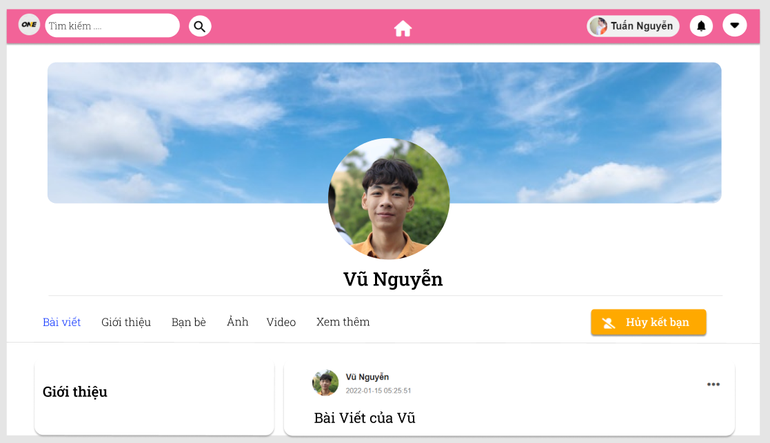
 | Trang cá nhân bạn bè

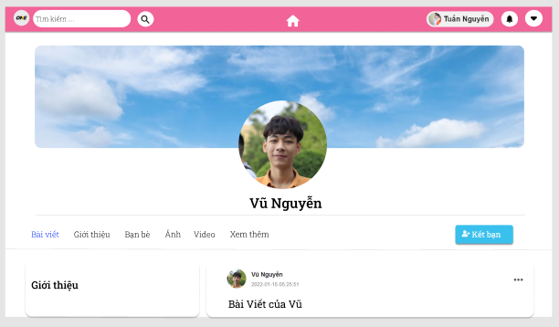

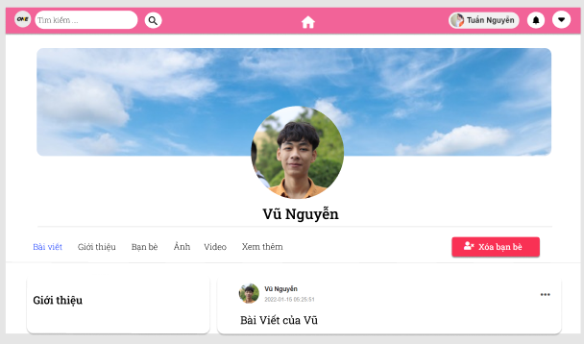

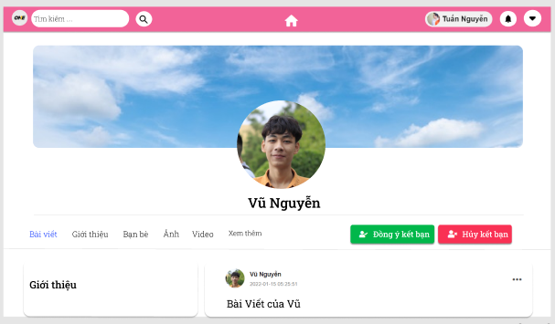

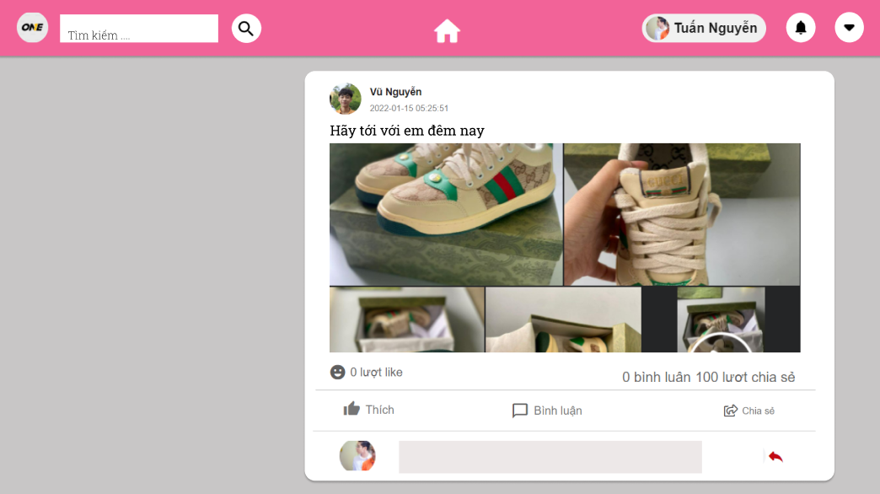
 | Như này được chưa | Bài viết có ảnh đây

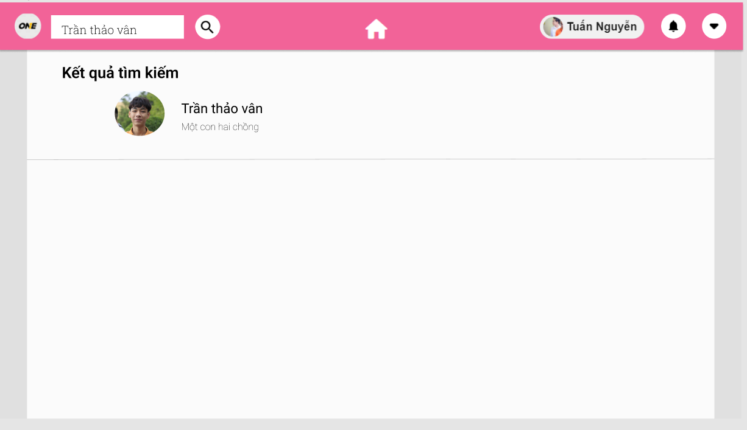
 | Tìm kiếm |  |  |  |  | https://www.figma.com/file/NVXRdOGF8RZotMSWt4r6cA/Untitled?node-id=0%3A1


 | Trang chủ |  |  |  |  | https://www.figma.com/file/U6f3yBTLZiEZg2drg06wFw/Untitled?node-id=0%3A1

https://www.figma.com/file/4jnIqRq6nioMrV9L8PWHrP/Login | Đăng nhập nhaa

UI_tìm kiếm
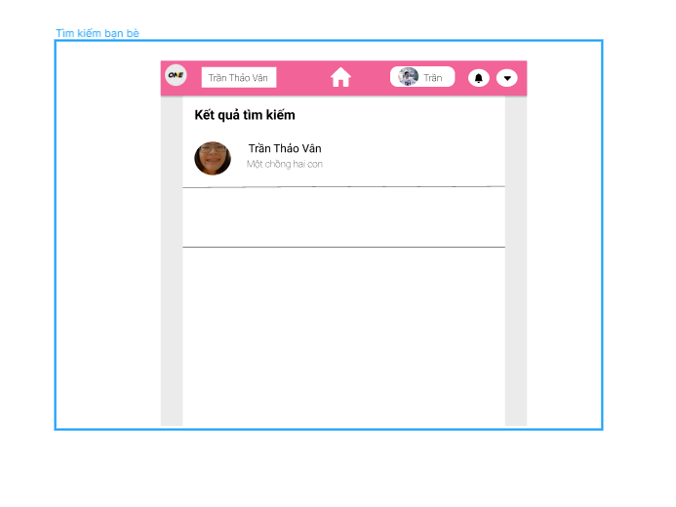
https://www.figma.com/file/rrk2l0DnKon5c2eICFfrFa/T%C3%ACm-ki%E1%BA%BFm
 | Item Name | Description | Images (optional) | Status
 | Kích cỡ màn hình | không thống nhất với các màn khác, quá bé |  |  | Share quyền truy cập: thaovannihong@gmail.com
 | header cá nhân | ảnh lệch trong block đó
 | Dữ liệu kết quả | Design thêm dữ liệu kết quả trả về
 | gạch đen ??? | có 2 gạch đen trên màn hình là sao ?

 | gạch chân đen là nếu có nhiều giá trị nó sẽ ngắn cách

